記入例
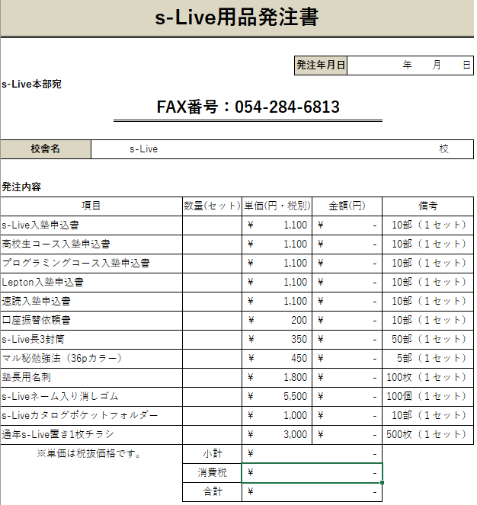

①発注年月日を入力

②校舎名を入力

③数量を入力 ※小計などは自動計算 名刺を発注いただく場合は、「名刺」のシートに情報を入力してください。お手数ですが、「前回と同じ」などではなく、都度入力してください。

④合計金額を確認後、本部へメールorFAX | メール | fc-s-live@e-live-online.com
 | FAX | 054-284-6813

